Sheet1
 |  |  |  | 脱水にならないための水分のあたえかた

 | こどもは、大人より脱水になりやすく、 嘔吐や下痢の時は水分をこまめに与える必要があります。

 | 「水分」といっても、糖分と塩分が含まれているものが必要です。 お茶や水では、体への吸収率が少なく、効率よく取り込めません。 経口補水液という、効率よく取り込める組成の水分が市販されています。

 | 市販の経口補水液： OS-1®、アクアライトORS®など ポカリスエット®やアクエリアス®などのスポーツ飲料は、 効果は経口補水液に劣りますが、どうしても入手できない場合に代用となります。

 | 自家製経口補水液の作り方 湯冷まし1㍑に砂糖40g（大さじ4）と食塩3g（小さじ1/2）を混ぜて、 100%オレンジジュースカップ１杯(100ml)やレモンを絞っていれます。
 | どうしても経口補水液が飲めないときは、経口補水液と100%リンゴジュースを 1：1で混ぜても同じくらいの効果が期待できます。
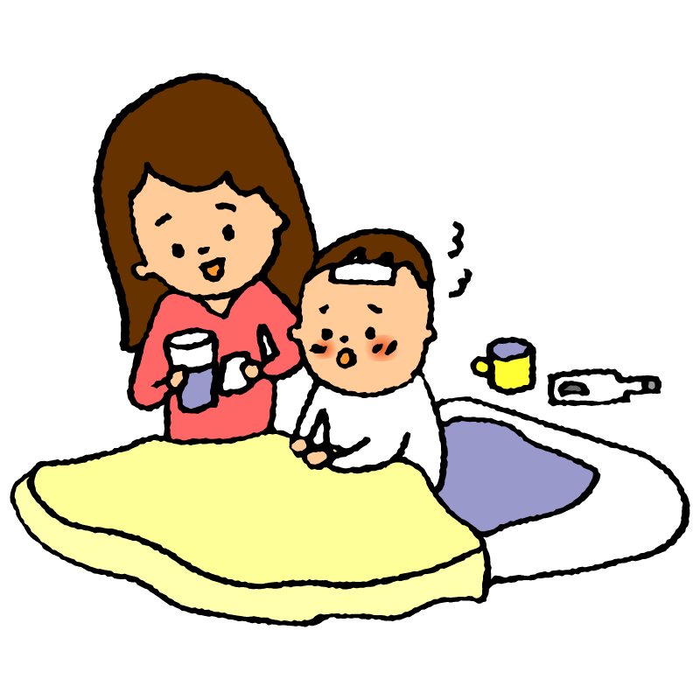
 | どれくらい飲ませるか
 | 嘔吐下痢症の初期は、「ごくごく」飲ませるとすぐ吐いてしまいます。 一般に嘔吐は半日程度でおさまってくることがほとんどです。 その間に脱水にならないよう「少しずつ」「何回も」与えましょう。

 |  |  |  |  | 経口補水液の量の目安 |  |  |  |  |  |  |  |  | 体重 |  | 10.0 |  |  | kg
 |  |  |  |  |  |  |  |  |  |  |  |  |  |  |  |  |  |  | の場合
経過時間 |  |  |  |  | 0分 | 5分 | 10分 |  | 15分 | 20分 |  | 30分 | 40分 |  | 50分 |  |  | 60分
飲む量 (ml) |  |  |  |  | 2 | 2 | 5 |  | 5 | 10 |  | 10 | 20 |  | 20 |  |  | 40
 |  |  | ※ | ペットボトルのキャップ１杯＝約7.5ml
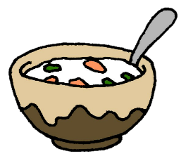
 |  |  |  | 小さじ１杯＝5ml |  |  |  |  |  |  | 以降60分ごとに |  |  |  |  |  | 40 |  |  | ml

 |  | 嘔吐がおさまって活気が出てくれば、 上記の水分量にこだわらなくても構いません。 少量ずつ「普通の」食事を開始しましょう。 下痢があっても、普段食べている普通の食事で構いませんが、 脂分が強いものや糖分が強いもの、例えばお菓子などは避けましょう。 嘔吐や下痢があれば、下記の量の経口補水液を追加してください。

 |  |  |  |  |  |  |  | 嘔吐１回ごとの追加量 |  |  |  |  |  | 10 |  | ～ | 20 |  |  | ml
 |  |  |  |  |  |  |  | 下痢１回ごとの追加量 |  |  |  |  |  | 50 |  | ～ | 100 |  |  | ml

 |  | 経口補水液による治療の結果、点滴になったり入院になる確率は4%という報告があります。 お父さんやお母さんの頑張りで、90%以上のお子さんが痛い思いをしなくてすむということになります。 何回も吐きぐったりしている、尿がほとんどでない、泣いても涙が出ないなどあれば、 脱水が進んでいる可能性があります。 かかりつけ医などに受診してください。

